書換交付申請書
変更届出書の一面から
順番に入力すると左側に自動入力されます
＊左側に自動入力が反映されていない場合＊ ↓こちらの太枠内に入力してください↓
様式第三号の二(第四条の二関係)
 |  |  |  |  |  |  |  |  |  |  |  |  |  |  | ( A4 )
 |  |  |  |  |  |  |  |  |  |  |  |  |  |  | 2 | 1 | 0
 |  |  |  | 宅地建物取引業者免許証書換え交付申請書

 |  |  | 宅地建物取引業者免許証の記載事項に下記のとおり変更を生じましたので、宅地建物取引業法施行規則 第４条の２の規定により、宅地建物取引業者免許証の書換え交付を申請します。

 |  |  |  |  |  |  |  |  |  |  |  |  | 令和 年 月 日 |  |  |  |  |  | 申請年月日 |  |  |  | 西暦、和暦どちらでも入力可

 |  | 広 島 県 知 事 |  |  |  | 様

 |  |  |  |  |  |  |  | 申請者 | 商号又は名称 |  |  |  |  |  |  |  |  |  | 商号又は名称
 |  |  |  |  |  |  |  |  | 郵 便 番 号 |  | （ ― ） |  |  |  |  |  |  |  | 郵便番号(数字のみ) |  |  | (入力例：0123456)
 |  |  |  |  |  |  |  |  | 主たる事務所の |  |  |  |  |  |  |  |  |  | 主たる事務所
 |  |  |  |  |  |  |  |  | 所 在 地 |  |  |  |  |  |  |  |  |  | の所在地
 |  |  |  |  |  |  |  |  | 氏 名 |  |  |  |  |  |  |  |  |  | 役職・代表者氏名
 |  |  |  |  |  |  |  |  | (法人にあつては，代表者の氏名)
 |  |  |  |  |  |  |  |  | 電 話 番 号 |  | （ ） ― |  |  |  |  |  |  |  | 電話番号 |  |  |  |  | (入力例：082-513-4185 )
 |  |  |  |  |  |  |  |  | ﾌｧｸｼﾐﾘ番号 |  | （ ） ― |  |  |  |  |  |  |  | ファクシミリ番号 |  |  |  |  | (入力例：082-223-2397 )

＊
＊
 | 受付番号 |  |  |  |  |  | 受付年月日 |  |  |  |  | 申請時の免許証番号
 |  |  |  |  |  |  |  |  |  |  | 3 | 4 | ( ） |  |  |  |  |  | 申請時の免許証番号 |  | 34 広島県知事 | （ | ） |  | 000000 | 3 | 4

 | 変更に係る事項 |  |  |  | 変更後 |  |  |  |  | 変更前 |  |  |  | 変更年月日
 | （フリガナ） 商号又は名称 |  |  |  |  |  |  |  |  |  |  |  |  |  |  |  |  | TRUE

 |  |  |  |  |  |  |  |  |  |  |  |  |  |  |  |  |  |  |  | 書換交付申請書の要否を判断するため 一面から順に入力してください
 | （フリガナ） 代表者氏名 |  |  |  |  |  |  |  |  |  |  |  |  |  |  |  |  | TRUE

 | 主たる事務所の 所在地 |  |  |  |  |  |  |  |  |  |  |  |  |  |  |  |  | TRUE

＊
確認欄

 |  |  |  |  |  | 自動入力ですが手入力もできます

一面
↓こちらの太枠内の着色部分に入力してください↓
（左側に自動的に反映されます）
様式第三号の四(第五条の二関係)
 |  |  |  |  |  |  |  |  |  |  |  |  |  |  |  |  |  |  |  |  |  | （A4)
 |  |  |  |  |  |  |  |  |  |  |  |  |  |  |  |  |  |  |  |  | 2 | 3 | 0
 |  |  | 変 更 届 出 書 |  |  |  |  |  |  |  |  |  |  |  |  |  |  |  |  |  |  |  |  |  |  |  | FALSE | FALSE | FALSE | FALSE | FALSE | FALSE

 |  |  |  |  |  |  |  |  |  |  |  | （第 一 面） |  |  |  |  |  |  |  |  |  |  |  | 変更事項を選択してください
 |  | 下記のとおり、
 |  | (１)商号又は名称 |  |  |  | (２)代表者又は個人 |  |  |  |  | (３)役員 |  |  | (４)事務所 |  |  |  | （５）政令第２条の２で定める使用人

 |  | (６)専任の宅地建物取引士 |  |  |  |  |  | について変更がありましたので、宅地建物取引業法第９条の規定により届け出ます。

 |  |  |  |  |  |  |  |  |  |  |  |  |  |  |  |  |  |  | 令和 年 月 日 |  |  |  |  | 申請年月日 |  |  |  |  |  |  |  | (記載例：令和４年１月1日、2022/4/1、R4.4.1)
 | 広 島 県 知 事 |  |  |  | 様

 |  |  |  |  |  |  |  | 申請者 |  | 商号又は名称 |  |  |  |  |  |  |  |  |  |  |  |  |  | 商号又は名称
 |  |  |  |  |  |  |  |  |  | 郵 便 番 号 |  |  |  | （ ― ） |  |  |  |  |  |  |  |  |  | 郵便番号(数字のみ) |  |  |  |  |  | (入力例：0123456)
 |  |  |  |  |  |  |  |  |  | 主たる事務所の |  |  |  |  |  |  |  |  |  |  |  |  |  | 主たる事務所
 |  |  |  |  |  |  |  |  |  | 所 在 地 |  |  |  |  |  |  |  |  |  |  |  |  |  | の所在地
 |  |  |  |  |  |  |  |  |  | 氏 名 |  |  |  |  |  |  |  |  |  |  |  |  |  | 役職・代表者氏名
 |  |  |  |  |  |  |  |  |  | (法人にあつては，代表者の氏名)
 |  |  |  |  |  |  |  |  |  | 電 話 番 号 |  |  |  | （ ） ― |  |  |  |  |  |  |  |  |  | 電話番号 |  |  |  |  |  |  |  |  |  |  | (入力例：082-513-4185 )
 |  |  |  |  |  |  |  |  |  | ファクシミリ番号 |  |  |  | （ ） ― |  |  |  |  |  |  |  |  |  | ファクシミリ番号 |  |  |  |  |  |  |  |  |  |  | (入力例：082-223-2397 )

＊
＊
 |  | 受付番号 |  |  |  |  |  |  | 受付年月日 |  |  |  |  |  |  | 申請時の免許証番号
 |  |  |  |  |  |  |  |  |  |  |  |  |  |  |  | 3 | 4 |  | ( ） |  |  |  |  | 申請時の免許証番号 |  | 34 広島県知事 |  |  |  | （ |  | ） |  |  |  |  | 000000 | 3 | 4
項番 |  | ◎商号又は名称 |  |  |  |  |  |  |  |  |  |  |  |  |  |  |  |  |  |  |  |  |  | ◎ 商号又は名称
11 |  | 変更年月日 |  |  |  |  | － |  |  | 年 |  |  | 月 |  |  | 日 |  |  |  |  |  |  |  | 変更年月日 |  |  |  |  |  |  |  | (記載例：令和４年１月1日、2022/4/1、R4.4.1)
 |  | 変更後 | フリガナ |  |  |  |  |  |  |  |  |  |  |  |  |  |  |  |  |  |  |  |  | 変更後 | フリガナ

 |  |  | 商号又は 名称 |  |  |  |  |  |  |  |  |  |  |  |  |  |  |  |  |  |  |  |  |  | 商号又は名称
 |  |  |  |  |  |  |  |  |  |  |  |  |  |  |  |  |  |  |  |  |  |  |  |  |  |  |  |  |  |  |  |  |  |  |  |  |  |  |  | ※株式会社␣○○不動産 ←不要なスペースは入力しないでください

＊
 |  |  | 変更前 | フリガナ |  |  |  |  |  |  |  |  |  |  |  |  |  |  |  |  |  |  | 確認欄 | 変更前 | フリガナ
 |  |  |  | 商号又は名称 |  |  |  |  |  |  |  |  |  |  |  |  |  |  |  |  |  |  |  |  | 商号又は名称

1．就退任
2．氏 名
 |  | ◎代表者又は個人に関する事項 |  |  |  |  |  |  |  |  |  |  |  |  |  |  |  |  |  | 変更区分 |  |  |  | ◎ 代表者又は個人に関する事項
12 |  | 変更年月日 |  |  |  |  | － |  |  | 年 |  |  | 月 |  |  | 日 |  |  |  |  |  |  |  | 変更後 | 変更年月日 |  |  |  |  |  |  |  | 変更区分
 |  | 変更後 | 役 名 コード |  |  |  |  |  |  |  |  |  |  |  |  |  |  |  |  |  |  |  |  |  | 役名コード |  |  |  |  |  |  |  |  | 000000
 |  |  | 登 録 番 号 |  |  |  |  | － |  |  |  |  |  |  | － |  |  |  |  |  |  |  |  |  | 登録番号 |  |  |  |  | － |  |  |  |  |  | －
 |  |  | フ リ ガ ナ |  |  |  |  |  |  |  |  |  |  |  |  |  |  |  |  |  |  |  |  |  | フリガナ
 |  |  | 氏 名 |  |  |  |  |  |  |  |  |  |  |  |  |  |  |  |  |  |  |  |  |  | 氏名
 |  |  | 生 年 月 日 |  |  |  | － |  |  | 年 |  |  | 月 |  |  | 日 |  |  |  |  |  |  |  |  | 生年月日 |  |  |  |  |  |  | (記載例：令和４年１月1日、2022/4/1、R4.4.1)

 |  |  | 変更年月日 |  |  |  | － |  |  | 年 |  |  | 月 |  |  |  |  |  |  |  |  |  |  | 変更前 | 変更年月日
 |  |  | 変更前 | 役名コード |  |  |  |  |  |  |  |  |  |  |  |  |  |  |  |  |  |  |  |  | 役名コード |  |  |  |  |  |  |  |  | 000000
 |  |  |  | 登録番号 |  |  |  | － |  |  |  |  |  |  | － |  |  |  |  |  |  |  |  |  | 登録番号 |  |  |  |  | － |  |  |  |  |  | －
 |  |  |  | フリガナ |  |  |  |  |  |  |  |  |  |  |  |  |  |  |  |  |  |  |  |  | フリガナ
 |  |  |  | 氏 名 |  |  |  |  |  |  |  |  |  |  |  |  |  |  |  |  |  |  | 確認欄 |  | 氏名
＊
 |  |  |  | 生年月日 |  |  | － |  |  | 年 |  |  | 月 |  |  | 日 |  |  |  |  |  |  |  |  | 生年月日 |  |  |  |  |  |  | (記載例：令和４年１月1日、2022/4/1、R4.4.1)

二面
必要に応じてシートをコピーしてください
↓こちらの太枠内の着色部分に入力してください↓
（左側に自動的に反映されます）
（第 二 面）
 |  |  |  |  |  |  |  |  |  |  |  | 2 | 4 | 0
 |  | 受付番号 |  |  |  |  | 届出時の免許証番号
＊
 |  |  |  |  | 3 | 4 | ( ）

1．就退任
2．氏 名
項番 | ◎役員に関する事項（法人の場合） |  |  |  |  |  |  |  |  |  | 変更区分 |  |  |  | ◎ 役員に関する事項（法人の場合） |  |  |  |  | 000000
21 | 変更年月日 |  |  | － |  |  | 年 | 月 |  |  |  |  |  |  | 変更後 | 変更年月日 |  |  | 変更区分
 | 変更後 | 役名コード |  |  |  |  |  |  |  |  |  |  |  |  |  | 役名コード
 |  | 登録番号 |  |  | － |  |  |  | － |  |  |  |  |  |  | 登録番号 | － |  |  | －
 |  | フリガナ |  |  |  |  |  |  |  |  |  |  |  |  |  | フリガナ
 |  | 氏 名 |  |  |  |  |  |  |  |  |  |  |  |  |  | 氏名
 |  | 生年月日 |  | － |  |  | 年 | 月 |  | 日 |  |  |  |  |  | 生年月日 |  | (記載例：令和４年１月1日、2022/4/1、R4.4.1)
 |  |  |  |  |  |  |  |  |  |  |  |  |  |  |  |  |  |  |  | 000000

 |  | 変更年月日 |  | － |  |  | 年 | 月 |  |  |  |  |  |  | 変更前 | 変更年月日 |  | (記載例：令和４年１月1日、2022/4/1、R4.4.1)
 |  | 変更前 | 役名コード |  |  |  |  |  |  |  |  |  |  |  |  | 役名コード
 |  |  | 登録番号 |  | － |  |  |  | － |  |  |  |  |  |  | 登録番号 | － |  |  | －
 |  |  | フリガナ |  |  |  |  |  |  |  |  |  |  |  |  | フリガナ
 |  |  | 氏 名 |  |  |  |  |  |  |  |  |  |  | 確認欄 |  | 氏名
＊
＊
 |  |  | 生年月日 | － |  |  | 年 | 月 |  | 日 |  |  |  |  |  | 生年月日 |  | (記載例：令和４年１月1日、2022/4/1、R4.4.1)

1．就退任
2．氏 名
項番 | ◎役員に関する事項（法人の場合） |  |  |  |  |  |  |  |  |  | 変更区分 |  |  |  | ◎ 役員に関する事項（法人の場合） |  |  |  |  | 000000
21 | 変更年月日 |  |  | － |  |  | 年 | 月 |  |  |  |  |  |  | 変更後 | 変更年月日 |  |  | 変更区分
 | 変更後 | 役名コード |  |  |  |  |  |  |  |  |  |  |  |  |  | 役名コード
 |  | 登録番号 |  |  | － |  |  |  | － |  |  |  |  |  |  | 登録番号 | － |  |  | －
＊
 |  | フリガナ |  |  |  |  |  |  |  |  |  |  |  |  |  | フリガナ
 |  | 氏 名 |  |  |  |  |  |  |  |  |  |  |  | 確認欄 |  | 氏名
＊
 |  | 生年月日 |  | － |  |  | 年 | 月 |  | 日 |  |  |  |  |  | 生年月日 |  | (記載例：令和４年１月1日、2022/4/1、R4.4.1)
 |  |  |  |  |  |  |  |  |  |  |  |  |  |  |  |  |  |  |  | 000000

 |  | 変更年月日 |  | － |  |  | 年 | 月 |  |  |  |  |  |  | 変更前 | 変更年月日 |  | (記載例：令和４年１月1日、2022/4/1、R4.4.1)
 |  | 変更前 | 役名コード |  |  |  |  |  |  |  |  |  |  |  |  | 役名コード
 |  |  | 登録番号 |  | － |  |  |  | － |  |  |  |  |  |  | 登録番号 | － |  |  | －
＊
 |  |  | フリガナ |  |  |  |  |  |  |  |  |  |  |  |  | フリガナ
 |  |  | 氏 名 |  |  |  |  |  |  |  |  |  |  | 確認欄 |  | 氏名
＊
＊
 |  |  | 生年月日 | － |  |  | 年 | 月 |  | 日 |  |  |  |  |  | 生年月日 |  | (記載例：令和４年１月1日、2022/4/1、R4.4.1)

三面
必要に応じてシートをコピーしてください
↓こちらの太枠内の着色部分に入力してください↓
（左側に自動的に反映されます）
（第 三 面）
 |  |  |  |  |  |  |  |  |  |  |  |  |  | 2 | 5 | 0

＊
 |  | 受付番号 |  |  |  |  | 届出時の免許証番号
 |  |  |  |  | 3 | 4 | ( ）

＊
項番
30 | 事務所の別 |  |  | １．主たる事務所 ２．従たる事務所 |  |  |  |  |  |  | 事務所コード |  |  |  |  |  |  | 事務所の別
 | 事務所の名称 |  |  |  |  |  |  |  |  |  |  |  |  |  |  |  |  | 事務所の名称

 |  |  |  |  |  |  |  |  |  |  |  |  |  |  |  |  |  |  | （本店、○○支店等）

1．新設・廃止
2．名称・所在地
＊
項番 | ◎事務所に関する事項 |  |  |  |  |  |  |  |  |  |  |  | 変更区分 |  |  |  | ◎事務所に関する事項
31 | 変更年月日 |  |  | － |  |  | 年 | 月 |  | 日 |  |  |  |  |  |  | 変更後 | 変更年月日 |  |  |  |  |  |  | 変更区分
 | 変更後 | 事務所の別 |  | １．主たる事務所 ２．従たる事務所 |  |  |  |  |  |  | 事務所コード |  |  |  |  |  |  | 事務所の別
 |  | 事務所の名称 |  |  |  |  |  |  |  |  |  |  |  |  |  |  |  | 事務所の名称
 |  | 郵便番号 |  |  |  | － |  |  |  |  |  |  |  |  |  |  |  | 郵便番号 |  | －
 |  | 所在地市区町村コード |  |  |  |  |  |  | 都道府県 |  |  | 市郡区 |  | 区町村 |  |  |  | 所在地市区町村コード |  |  |  |  |  | 都道府県 |  |  | 市郡区
 |  | 所在地 |  |  |  |  |  |  |  |  |  |  |  |  |  |  |  | 所在地 |  |  |  |  |  |  |  |  |  | ※丁目や番等は－(ダッシュ)に書き換えて下さい
 |  |  |  |  |  |  |  |  |  |  |  |  |  |  |  |  |  |  |  |  |  |  |  |  |  |  |  | 例：広島市中区基町１０番地５２号 → 広島市中区基町１０－５２
 |  | 電話番号 |  |  |  |  |  |  |  |  |  |  |  |  |  |  |  | 電話番号 |  |  |  |  |  |  | (記入例：082-513-4185)
 |  | 従事する者の数 |  |  |  |  |  |  |  |  |  |  |  |  |  |  |  | 従事する者の数 |  |  | 000

＊
＊
 |  | 変更年月日 |  | － |  |  | 年 | 月 |  | 日 |  |  |  |  |  |  | 変更前 | 変更年月日 |  |  |  |  | (記載例：令和４年１月1日、2022/4/1、R4.4.1)
 |  | 変更前 | 事務所の名称 |  |  |  |  |  |  |  |  |  |  |  |  | 確認欄 |  | 事務所の名称
 |  |  | 所在地 |  |  |  |  |  |  |  |  |  |  |  |  |  |  | 所在地 |  |  |  |  |  |  |  |  |  | ※丁目や番等は－(ダッシュ)に書き換えて下さい
 |  |  |  |  |  |  |  |  |  |  |  |  |  |  |  |  |  |  |  |  |  |  |  |  |  |  |  | 例：広島市中区基町１０番地５２号 → 広島市中区基町１０－５２

1．就退任
2．氏 名
 |  |  |  |  |  |  |  |  |  |  |  |  |  |  |  |  |  |  |  |  |  | 000000
項番 | ◎政令第2条の2で定める使用人に関する事項 |  |  |  |  |  |  |  |  |  |  |  | 変更区分 |  |  |  | ◎政令第2条の2で定める使用人に関する事項 |  |  |  |  |  |  |  |  | 000000
21 | 変更年月日 |  |  | － |  |  | 年 | 月 |  | 日 |  |  |  |  |  |  | 変更後 | 変更年月日 |  |  |  |  |  |  | 変更区分
 | 変更後 | 登録番号 |  |  | － |  |  |  | － |  |  |  |  |  |  |  |  | 登録番号 |  |  |  | － |  |  |  | －
 |  | フリガナ |  |  |  |  |  |  |  |  |  |  |  |  |  |  |  | フリガナ
 |  | 氏 名 |  |  |  |  |  |  |  |  |  |  |  |  |  |  |  | 氏名
 |  | 生年月日 |  | － |  |  | 年 | 月 |  | 日 |  |  |  |  |  |  |  | 生年月日 |  |  |  |  | (記載例：令和４年１月1日、2022/4/1、R4.4.1)
 |  |  |  |  |  |  |  |  |  |  |  |  |  |  |  |  |  |  |  |  |  |  |  |  |  | 000000

 |  | 変更年月日 |  | － |  |  | 年 | 月 |  | 日 |  |  |  |  |  |  | 変更前 | 変更年月日 |  |  |  |  | (記載例：令和４年１月1日、2022/4/1、R4.4.1)
 |  | 変更前 | 登録番号 |  | － |  |  |  | － |  |  |  |  |  |  |  |  | 登録番号 |  |  |  | － |  |  |  | －
 |  |  | フリガナ |  |  |  |  |  |  |  |  |  |  |  |  |  |  | フリガナ
 |  |  | 氏 名 |  |  |  |  |  |  |  |  |  |  |  |  | 確認欄 |  | 氏名
＊
 |  |  | 生年月日 | － |  |  | 年 | 月 |  | 日 |  |  |  |  |  |  |  | 生年月日 |  |  |  |  | (記載例：令和４年１月1日、2022/4/1、R4.4.1)

四面
必要に応じてシートをコピーしてください
↓こちらの太枠内の着色部分に入力してください↓
（左側に自動的に反映されます）
（第 四 面）
 |  |  |  |  |  |  |  |  |  |  |  |  | 2 | 6 | 0

＊
 |  | 受付番号 |  |  |  |  | 届出時の免許証番号
 |  |  |  |  | 3 | 4 | ( ）

＊
項番
30 | 事務所の別 |  |  | １．主たる事務所 ２．従たる事務所 |  |  |  |  |  |  | 事務所コード |  |  |  |  |  | 事務所の別
 | 事務所の名称 |  |  |  |  |  |  |  |  |  |  |  |  |  |  |  | 事務所の名称

 |  |  |  |  |  |  |  |  |  |  |  |  |  |  |  |  |  | （本店、○○支店等）

1．就退任
2．氏 名
項番 | ◎専任の宅地建物取引士に関する事項 |  |  |  |  |  |  |  |  |  |  | 変更区分 |  |  |  | ◎専任の宅地建物取引士に関する事項 |  |  |  |  |  |  | 000000
41 | 変更年月日 |  |  | － |  |  | 年 | 月 |  | 日 |  |  |  |  |  | 変更後 | 変更年月日 |  |  |  |  | 変更区分
 | 変更後 | 登録番号 |  |  | － |  |  |  | － |  |  |  |  |  |  |  | 登録番号 |  | － |  |  |  | －
 |  | フリガナ |  |  |  |  |  |  |  |  |  |  |  |  |  |  | フリガナ
 |  | 氏 名 |  |  |  |  |  |  |  |  |  |  |  |  |  |  | 氏名
 |  | 生年月日 |  | － |  |  | 年 | 月 |  | 日 |  |  |  |  |  |  | 生年月日 |  |  |  | (記載例：令和４年１月1日、2022/4/1、R4.4.1)
 |  |  |  |  |  |  |  |  |  |  |  |  |  |  |  |  |  |  |  |  |  |  | 000000

 |  | 変更年月日 |  | － |  |  | 年 | 月 |  | 日 |  |  |  |  |  | 変更前 | 変更年月日 |  |  | (記載例：令和４年１月1日、2022/4/1、R4.4.1)
 |  | 変更前 | 登録番号 |  | － |  |  |  | － |  |  |  |  |  |  |  | 登録番号 |  | － |  |  |  | －
 |  |  | フリガナ |  |  |  |  |  |  |  |  |  |  |  |  |  | フリガナ
 |  |  | 氏 名 |  |  |  |  |  |  |  |  |  |  |  | 確認欄 |  | 氏名
＊
 |  |  | 生年月日 | － |  |  | 年 | 月 |  | 日 |  |  |  |  |  |  | 生年月日 |  |  | (記載例：令和４年１月1日、2022/4/1、R4.4.1)

1．就退任
2．氏 名
項番 |  |  |  |  |  |  |  |  |  |  |  | 変更区分 |  |  |  |  |  |  |  |  |  |  | 000000
41 | 変更年月日 |  |  | － |  |  | 年 | 月 |  | 日 |  |  |  |  |  | 変更後 | 変更年月日 |  |  |  |  | 変更区分
 | 変更後 | 登録番号 |  |  | － |  |  |  | － |  |  |  |  |  |  |  | 登録番号 |  | － |  |  |  | －
 |  | フリガナ |  |  |  |  |  |  |  |  |  |  |  |  |  |  | フリガナ
 |  | 氏 名 |  |  |  |  |  |  |  |  |  |  |  |  |  |  | 氏名
 |  | 生年月日 |  | － |  |  | 年 | 月 |  | 日 |  |  |  |  |  |  | 生年月日 |  |  |  | (記載例：令和４年１月1日、2022/4/1、R4.4.1)
 |  |  |  |  |  |  |  |  |  |  |  |  |  |  |  |  |  |  |  |  |  |  | 000000

 |  | 変更年月日 |  | － |  |  | 年 | 月 |  | 日 |  |  |  |  |  | 変更前 | 変更年月日 |  |  | (記載例：令和４年１月1日、2022/4/1、R4.4.1)
 |  | 変更前 | 登録番号 |  | － |  |  |  | － |  |  |  |  |  |  |  | 登録番号 |  | － |  |  |  | －
 |  |  | フリガナ |  |  |  |  |  |  |  |  |  |  |  |  |  | フリガナ
 |  |  | 氏 名 |  |  |  |  |  |  |  |  |  |  |  | 確認欄 |  | 氏名
＊
 |  |  | 生年月日 | － |  |  | 年 | 月 |  | 日 |  |  |  |  |  |  | 生年月日 |  |  | (記載例：令和４年１月1日、2022/4/1、R4.4.1)

添2
↓こちらの太枠内の着色部分に入力してください↓
（左側に自動的に反映されます）
（Ａ４）
添 付 書 類 （２）

誓 約 書

 | 申請者、申請者の役員、令第２条の２に規定する使用人、 法定代理人及び法定代理人の役員は、法第５条第１項各号に 該当しない者であることを誓約します。

 |  | 令和 年 月 日 |  | 誓約年月日 | （自動入力）

 |  |  | 商号又は名称 | 商号又は名称 | （自動入力）

 |  |  |  | 役職 | （自動入力）
 |  |  | 氏名 | 代表者氏名 | （自動入力）

 |  |  | 法定代理人 | 法定代理人 |  | ←該当する場合のみ記入してください。

 |  |  | 商号又は名称 | 商号又は名称 |  | ←同上

 |  |  | 氏名 | 氏名 |  | ←同上

 | 広島県知事 殿

添4
必要に応じてシートをコピーしてください
←直接左側の着色部分に入力してください
 | （Ａ４）
 | 添 付 書 類 （４）
 | 専任の宅地建物取引士設置証明書

 | 下記の事務所は、宅地建物取引業第31条の3第1項に規定する要件を備えていることを

 |  | 証明します。

 |  |  |  |  | 年 月 日

 |  | 広島県知事 様

 |  |  |  | 商号又は名称 |  |  |  |  |  | 商号又は名称 | （自動入力）

 |  |  |  |  |  |  |  |  |  | 役職 | （自動入力）
 |  |  |  | 氏 名 |  |  |  |  |  | 代表者氏名 | （自動入力）
 |  |  |  | (法人にあっては代表者の氏名）

事務所の名称 |  |  | 所在地 |  |  | 専任の宅地 建物取引士 の 数 |  | 宅地建物取引業に 従事する者の数

 |  |  |  |  |  |  | 名 |  | 名

 |  |  |  |  |  |  | 名 |  | 名

 |  |  |  |  |  |  | 名 |  | 名

 |  |  |  |  |  |  | 名 |  | 名

すべての本店・支店について記入すること
宅地建物取引業に従事する者の数は、専任の宅地建物取引士の数を含む

誓約書
必要に応じてシートをコピーしてください
（Ａ４）
誓 約 書

↓こちらの太枠内の着色部分に入力してください↓
（左側に自動的に反映されます）

 |  |  |  |  |  | 年 月 日 |  |  |  | 誓約年月日 |  |  |  | (記載例：令和４年１月1日、2022/4/1、R4.4.1)

広島県知事 様
 |  |  |  |  |  |  |  |  | 専任の宅地建物取引士

 |  | 宅地建物取引士 |  | 住所 |  |  |  |  | 住所

 |  |  |  | 氏名 |  |  |  |  | 氏名 |  | 印字不可 自署してください

私は、次の勤務先の専任の宅地建物取引士として、専らその事務所に常勤し、 宅地建物取引業務に従事することを誓約します。

勤務先の所在地 |  |  |  |  |  |  |  |  | 勤務先の 所在地

及び名称 |  |  |  |  |  |  |  |  | 名称 |  |  |  |  |  |  | （記入例： ○○不動産株式会社 本店）

 |  |  |  |  |  |  |  |  | 勤務時間
勤務時間 | 平日 |  | 時 |  | 分から |  | 時 | 分まで | 平日 |  |  | 時 | 分から |  | 時 | 分まで
 |  |  |  |  |  |  |  |  | 備考 (休日)

備考欄に休日がわかるように記入してください
 | 土曜 |  | 時 |  | 分から |  | 時 | 分まで | 土曜 |  |  | 時 | 分から |  | 時 | 分まで
 |  |  |  |  |  |  |  |  | 備考 (休日)

 | 日曜・祝日 |  |  |  |  |  |  |  |  |  | ↓時間を入力すると左側に表示されます
 |  |  |  |  |  |  |  |  | 日曜・祝日 |  |  | 時 | 分から |  | 時 | 分まで
 |  |  |  |  |  |  |  |  | 備考 (休日)

注 １ 記入は、宅地建物取引士本人が自署すること。

２ 用紙の大きさは、日本工業規格Ａ列４とする。

宅建士証
必要に応じてシートをコピーしてください
宅地建物取引士証
氏名、住所、本籍地、従事先の変更があれば
変更登録申請書の提出が必要です。

 | 宅地建物取引士証（コピー）を貼付 (裏面に住所変更の記載があれば、裏面のコピーも張り付けすること)

添3
必要に応じてシートをコピーしてください
令和７年４月１日より閲覧対象となります。
←直接左側の着色部分に入力してください
法人役員、政令使用人が専任の宅地建物取引士を兼ねる場合は、添付書類（３）略歴書を使用すること。
（Ａ４）
 | 添 付 書 類 （３）
 | 略 歴 書
 |  |  |  |  |  |  |  |  |  |  |  |  | ↓記入例↓
 |  | (ﾌﾘｶﾞﾅ) 氏名 |  |  |  |  |  |  |  |  |  |  | (ﾌﾘｶﾞﾅ) 氏名 | ﾋﾛｼﾏ ﾀﾛｳ
役員の場合は
常勤・非常勤を記入
 |  |  |  |  |  |  |  |  |  |  |  |  |  | 広島 太郎
宅建士の資格がある場合は記入
 |  | 職名 |  |  |  |  |  |  | 登録番号 | 第 | 号 |  | 職名 | 取締役(常勤) 専任の宅地建物取引士 |  |  |  |  |  |  |  |  | 登録番号 |  | 広島 | 第 | 999999 | 号
 |  | 職 歴 | 期 間 |  |  |  |  | 従 事 し た 職 務 の 内 容 |  |  |  |  | 職 歴 | 期 間 |  |  |  |  |  |  |  | 従 事 し た 職 務 の 内 容
最終学歴後からの職歴を記入
 |  |  | 自 |  | 年 | 月 | 日 |  |  |  |  |  |  | 自 | 平成 | 20 | 年 | 4 | 月 | 1 | 日 | ○○不動産株式会社
 |  |  | 至 |  | 年 | 月 | 日 |  |  |  |  |  |  | 至 | 平成 | 22 | 年 | 3 | 月 | 31 | 日
役員の場合は常勤・非常勤を記入。
常勤で宅建業に従事しない場合は
「宅建業非従事」と記入
 |  |  | 自 |  | 年 | 月 | 日 |  |  |  |  |  |  | 自 | 平成 | 22 | 年 | 4 | 月 | 1 | 日 | 有限会社○○不動産 専任の宅地建物取引士
 |  |  | 至 |  | 年 | 月 | 日 |  |  |  |  |  |  | 至 | 平成 | 25 | 年 | 9 | 月 | 1 | 日
 |  |  | 自 |  | 年 | 月 | 日 |  |  |  |  |  |  | 自 | 平成 | 25 | 年 | 10 | 月 | 1 | 日 | 有限会社○○不動産 取締役 常勤 宅建業非従事
半年以上の期間の隙間が無いように
自～至を明記し、職歴がない場合は「職歴なし」と記入
 |  |  | 至 |  | 年 | 月 | 日 |  |  |  |  |  |  | 至 | 平成 | 28 | 年 | 10 | 月 | 1 | 日
 |  |  | 自 |  | 年 | 月 | 日 |  |  |  |  |  |  | 自 | 平成 | 28 | 年 | 10 | 月 | 2 | 日 | 職歴なし
 |  |  | 至 |  | 年 | 月 | 日 |  |  |  |  |  |  | 至 | 平成 | 29 | 年 | 3 | 月 | 31 | 日
 |  |  | 自 |  | 年 | 月 | 日 |  |  |  |  |  |  | 自 | 平成 | 29 | 年 | 4 | 月 | 1 | 日 | 株式会社○○不動産 取締役(常勤) 専任の宅地建物取引士
 |  |  | 至 |  | 年 | 月 | 日 |  |  |  |  |  |  | 至 |  |  | 年 |  | 月 |  | 日
 |  |  | 自 |  | 年 | 月 | 日 |  |  |  |  |  |  | 自 |  |  | 年 |  | 月 |  | 日 | 現在に至る
 |  |  | 至 |  | 年 | 月 | 日 |  |  |  |  |  |  | 至 |  |  | 年 |  | 月 |  | 日
 |  |  | 自 |  | 年 | 月 | 日 |  |  |  |  |  |  | 自 |  |  | 年 |  | 月 |  | 日
代表者や専任の宅地建物取引士等は勤務状況によって、非常勤証明書や各種申立書の提出が必要になります。詳しくは窓口にお問い合わせください。
 |  |  | 至 |  | 年 | 月 | 日 |  |  |  |  |  |  | 至 |  |  | 年 |  | 月 |  | 日
 |  |  | 自 |  | 年 | 月 | 日 |  |  |  |  |  |  | 自 |  |  | 年 |  | 月 |  | 日
 |  |  | 至 |  | 年 | 月 | 日 |  |  |  |  |  |  | 至 |  |  | 年 |  | 月 |  | 日
 |  |  | 自 |  | 年 | 月 | 日 |  |  |  |  |  |  | 自 |  |  | 年 |  | 月 |  | 日
 |  |  | 至 |  | 年 | 月 | 日 |  |  |  |  |  |  | 至 |  |  | 年 |  | 月 |  | 日
 |  |  | 自 |  | 年 | 月 | 日 |  |  |  |  |  |  | 自 |  |  | 年 |  | 月 |  | 日
 |  |  | 至 |  | 年 | 月 | 日 |  |  |  |  |  |  | 至 |  |  | 年 |  | 月 |  | 日

 | 上記のとおり相違ありません。 |  |  |  |  |  |  |  |  |  |  | 上記のとおり相違ありません。

押印不要
 |  | 令和 |  | 年 | 月 | 日 |  |  |  |  |  |  | 令和 | 3 | 年 | 4 | 月 | 1 | 日
 |  |  |  |  |  |  |  | 氏 名 |  |  |  |  |  |  |  |  |  |  |  |  |  | 氏 名 |  | 広島 太郎

氏名は自動入力です
 |  |  | 明治
 |  |  | 大正
 |  |  | 昭和
 |  |  | 平成
 |  |  | 令和

添8
必要に応じてシートをコピーしてください
法人役員、政令使用人が専任の宅地建物取引士を兼ねる場合は、添付書類（３）略歴書を使用すること。
←直接左側の着色部分に入力してください
（Ａ４）
 | 添 付 書 類 （８）
 | 略歴書（専任の宅地建物取引士等）
居所がある場合は居所も記入
 |  |  |  |  |  |  |  |  |  |  |  |  |  | ↓記入例↓
 |  | 住所 |  |  |  |  |  |  |  |  |  |  |  | 住所 | 広島県広島市中区上八丁堀6-74 （居所 広島市中区紙屋町〇〇－○○）
 |  |  |  |  |  |  |  | 電話番号 |  |  |  |  |  |  |  |  |  |  |  |  |  |  | 電話番号 | （082）221－2167
 |  | (ﾌﾘｶﾞﾅ) 氏名 |  |  |  |  |  |  | 生年月日 | 年 | 月 | 日 |  | (ﾌﾘｶﾞﾅ) 氏名 | ﾁｭｳｺﾞｸ ｲﾁﾛｳ |  |  |  |  |  |  |  |  | 生年月日 |  | 昭和 | ○ | 年 | ○ | 月 | ○ | 日
 |  |  |  |  |  |  |  |  |  |  |  |  |  |  | 中国 一郎
 |  | 職名 |  |  |  |  |  |  | 登録番号 | 第 |  | 号 |  | 職名 | 専任の宅地建物取引士 |  |  |  |  |  |  |  |  | 登録番号 |  | 広島 | 第 | 120200 |  |  |  | 号
 |  | 職 歴 | 期 間 |  |  |  |  | 従 事 し た 職 務 の 内 容 |  |  |  |  |  | 職 歴 | 期 間 |  |  |  |  |  |  |  | 従 事 し た 職 務 の 内 容
最終学歴後からの職歴を記入
 |  |  | 自 |  | 年 | 月 | 日 |  |  |  |  |  |  |  | 自 | 昭和 | 51 | 年 | 4 | 月 | 1 | 日 | ○○不動産株式会社
 |  |  | 至 |  | 年 | 月 | 日 |  |  |  |  |  |  |  | 至 | 昭和 | 60 | 年 | 3 | 月 | 31 | 日
 |  |  | 自 |  | 年 | 月 | 日 |  |  |  |  |  |  |  | 自 | 昭和 | 60 | 年 | 4 | 月 | 1 | 日 | 職歴なし
半年以上の期間の隙間が無いように
自～至を明記し、職歴がない場合は「職歴なし」と記入
 |  |  | 至 |  | 年 | 月 | 日 |  |  |  |  |  |  |  | 至 | 昭和 | 60 | 年 | 9 | 月 | 1 | 日
 |  |  | 自 |  | 年 | 月 | 日 |  |  |  |  |  |  |  | 自 | 昭和 | 60 | 年 | 10 | 月 | 1 | 日 | 有限会社○○不動産 取締役 常勤 宅建業非従事
 |  |  | 至 |  | 年 | 月 | 日 |  |  |  |  |  |  |  | 至 | 平成 | 3 | 年 | 10 | 月 | 1 | 日
 |  |  | 自 |  | 年 | 月 | 日 |  |  |  |  |  |  |  | 自 | 平成 | 3 | 年 | 10 | 月 | 2 | 日 | 株式会社○○不動産 取締役(非常勤)
 |  |  | 至 |  | 年 | 月 | 日 |  |  |  |  |  |  |  | 至 |  |  | 年 |  | 月 |  | 日
 |  |  | 自 |  | 年 | 月 | 日 |  |  |  |  |  |  |  | 自 | 令和 | 3 | 年 | 4 | 月 | 10 | 日 | 〇〇ホーム株式会社 専任の宅地建物取引士
別法人の役員の場合は常勤・非常勤を記入。
 |  |  | 至 |  | 年 | 月 | 日 |  |  |  |  |  |  |  | 至 |  |  | 年 |  | 月 |  | 日
 |  |  | 自 |  | 年 | 月 | 日 |  |  |  |  |  |  |  | 自 |  |  | 年 |  | 月 |  | 日 | 現在に至る
 |  |  | 至 |  | 年 | 月 | 日 |  |  |  |  |  |  |  | 至 |  |  | 年 |  | 月 |  | 日
 |  |  | 自 |  | 年 | 月 | 日 |  |  |  |  |  |  |  | 自 |  |  | 年 |  | 月 |  | 日
 |  |  | 至 |  | 年 | 月 | 日 |  |  |  |  |  |  |  | 至 |  |  | 年 |  | 月 |  | 日
専任の宅地建物取引士は勤務状況によって、非常勤証明書や各種申立書の提出が必要になります。詳しくは窓口にお問い合わせください。
 |  |  | 自 |  | 年 | 月 | 日 |  |  |  |  |  |  |  | 自 |  |  | 年 |  | 月 |  | 日
 |  |  | 至 |  | 年 | 月 | 日 |  |  |  |  |  |  |  | 至 |  |  | 年 |  | 月 |  | 日
 |  |  | 自 |  | 年 | 月 | 日 |  |  |  |  |  |  |  | 自 |  |  | 年 |  | 月 |  | 日
 |  |  | 至 |  | 年 | 月 | 日 |  |  |  |  |  |  |  | 至 |  |  | 年 |  | 月 |  | 日
 |  |  | 自 |  | 年 | 月 | 日 |  |  |  |  |  |  |  | 自 |  |  | 年 |  | 月 |  | 日
 |  |  | 至 |  | 年 | 月 | 日 |  |  |  |  |  |  |  | 至 |  |  | 年 |  | 月 |  | 日

 | 上記のとおり相違ありません。 |  |  |  |  |  |  |  |  |  |  |  | 上記のとおり相違ありません。

押印不要
 |  | 令和 |  | 年 | 月 | 日 |  |  |  |  |  |  |  | 令和 | 3 | 年 | 4 | 月 | 1 | 日
 |  |  |  |  |  |  |  | 氏 名 |  |  |  |  |  |  |  |  |  |  |  |  |  |  | 氏 名 |  | 広島 太郎

氏名は自動入力です
 |  |  | 明治
 |  |  | 大正
 |  |  | 昭和
 |  |  | 平成
 |  |  | 令和

添9
必要に応じてシートをコピーしてください
←直接左側の着色部分に入力してください
 |  |  |  |  |  |  | （A４） |  |  |  |  |  |  |  | （A４）
添 付 書 類 （９） |  |  |  |  |  |  |  | 添 付 書 類 （９）

代表者等の連絡先に関する調書 |  |  |  |  |  |  |  | 代表者等の連絡先に関する調書
免許を受けようとする者（法人である場合においては、その役員） |  |  |  |  |  |  |  | 免許を受けようとするもの（法人である場合においては、その役員）
（フリガナ） |  | 住所 |  |  |  |  | 電話番号 | （フリガナ） |  | 住所 |  |  |  |  | 電話番号
氏名 |  |  |  |  |  |  |  | 氏名
 |  |  |  |  |  |  |  | ヒロシマ タロウ |  | 広島県広島市中区基町10-52 |  |  |  |  | 〇〇〇-〇〇〇〇-〇〇〇〇
 |  |  |  |  |  |  |  | 広島 太郎
 |  |  |  |  |  |  |  |  |  | （居所）広島県広島市南区比治山本町16-12 |  |  |  |  | 〇〇〇-〇〇〇〇-〇〇〇〇
 |  |  |  |  |  |  |  | 〃

添付書類（３）に記載した者について、記載します（変更があった者のみ記載）。
法人役員と政令第二条の二で定める使用人を兼ねる場合は、「政令第二条の二で定める使用人」欄への記載は省略できます。
居所がある場合は、居所も記載します。

添付書類（３）略歴書を作成した者について、すべて記載があるか確認してください。
政令第二条の二で定める使用人 |  |  |  |  |  |  |  | 政令第二条の二で定める使用人
（フリガナ） |  | 住所 |  |  |  |  | 電話番号 | （フリガナ） |  | 住所 |  |  |  |  | 電話番号
氏名 |  |  |  |  |  |  |  | 氏名
 |  |  |  |  |  |  |  | ヒロシマ ハナコ |  | 広島県広島市中区基町10-52 |  |  |  |  | 〇〇〇-〇〇〇〇-〇〇〇〇
 |  |  |  |  |  |  |  | 広島 花子

上記のとおり相違ありません。 |  |  |  |  |  |  |  | 上記のとおり相違ありません。
 | 令和 |  | 年 | 月 |  | 日 |  |  | 令和 |  | 年 | 月 |  | 日
 |  |  |  |  | 商号又は名称 |  |  |  |  |  |  |  | 商号又は名称

 |  |  |  |  | 代表者氏名 |  |  |  |  |  |  |  | 代表者氏名

備考 |  |  |  |  |  |  |  | 備考
この書面は、法第九条の規定により法人の役員又は政令第二条の二で定める使用人の変更の届出をしようとするときは、 |  |  |  |  |  |  |  | この書面は、法第九条の規定により法人の役員又は政令第二条の二で定める使用人の変更の届出をしようとするときは、
その届出に係る者についてのみ作成すること。 |  |  |  |  |  |  |  | その届出に係る者についてのみ作成すること。

履歴事項全部証明書
申請前三ヶ月以内に発行されたもの（原本）
履歴事項全部証明書

事業目的欄に宅建業を営む旨の登記がされていること
〇：宅地建物取引業、宅地建物の売買、土地開発分譲、不動産取引、宅地建物取引の代理・媒介、分譲地の販売、住宅の販売、マンションの分譲、アパートの賃貸借の仲介
×：アパート・マンションの賃貸、マンションの管理、駐車場の賃貸・仲介、不動産業、不動産管理

添7
必要に応じてシートをコピーしてください
←直接左側の着色部分に入力してください
（Ａ４）
添 付 書 類 （７）
事務所を使用する権原に関する書面
 | 事 項 |  |  | 所有者 | 事務所の所有者が申請者と異なる場合
変更のあった事務所についてのみ記入
 |  |  |  |  | 契約相手 | 契約日 | 契約期間 | 契約形態 | 用 途
 | （事務所名）

記入例(自己物件の場合)
 | （所在地） |  |  |  |  |  |  |  |  | 事 項 |  | 所有者 | 事務所の所有者が申請者と異なる場合
 |  |  |  |  |  |  |  |  |  |  |  |  | 契約相手 | 契約日 | 契約期間 | 契約形態 | 用 途
 | （事務所名） |  |  |  |  |  |  |  |  | （事務所名） |  | ○○不動産 株式会社
物件の所有者が
申請者と同じ場合は記入不要
 |  |  |  |  |  |  |  |  |  | 本店
 | （所在地） |  |  |  |  |  |  |  |  | （所在地）
記入例(賃貸借の場合)
 |  |  |  |  |  |  |  |  |  | 広島市中区基町〇〇－○○
 | （事務所名） |  |  |  |  |  |  |  |  | （事務所名） |  | 広島 太郎 | 広島 太郎 | 令和〇年 〇月〇日 | 令和〇年 〇月○日 ～ 令和〇年 〇月〇日 (自動更新) | 賃貸借 | 事務所
 |  |  |  |  |  |  |  |  |  | 本店
 | （所在地） |  |  |  |  |  |  |  |  | （所在地）
物件の所有者と貸主が異なる場合⇒ 転貸借
無償で借りている場合⇒使用貸借
 |  |  |  |  |  |  |  |  |  | 広島市中区基町〇〇－○○
物件の
所有者
貸主
 | （事務所名）

 | （所在地）

 | （事務所名）

 | （所在地）

 | 上記の記載内容について、事実と相違ないことを誓約します。

 |  |  | 年 月 日
 | 商号又は名称 |  |  |  |  |  |  |  |  |  | 商号又は名称 | （自動入力）
 | 代表者氏名 |  |  |  |  |  |  |  |  |  | 代表者氏名 | （自動入力）

備 考
 | 1 | 「所有者」の欄は、事務所の所有者の氏名又は法人名（法人の代表者名を含む。）を記入すること。
 | 2 | 「事務所の所有者が申請者と異なる場合」の欄は、事務所の所有者が免許申請者と異なる場合にのみ 次により記入すること。
 |  | ① | 「契約形態」の欄は、賃貸借又は使用貸借の別を記入すること。
 |  | ② | 「用途」の欄は、登記事項証明書、建物賃貸借契約書又は建物使用貸借契約書等に記載された用途 （住居、事務所等）について記入すること。

事務所所在地略図
必要に応じてシートをコピーしてください
←地図を貼り付けるか、「別紙のとおり」と記入して地図を添付してください
自宅の場合や他法人と事務所を共有している場合は間取図を添付してください
 |  |  | 商号又は名称 |  | 事務所要件は ついてはこちら
 |  |  | 代表者氏名

事務所所在地略図

 |  |  |  | 事務所所在地略図
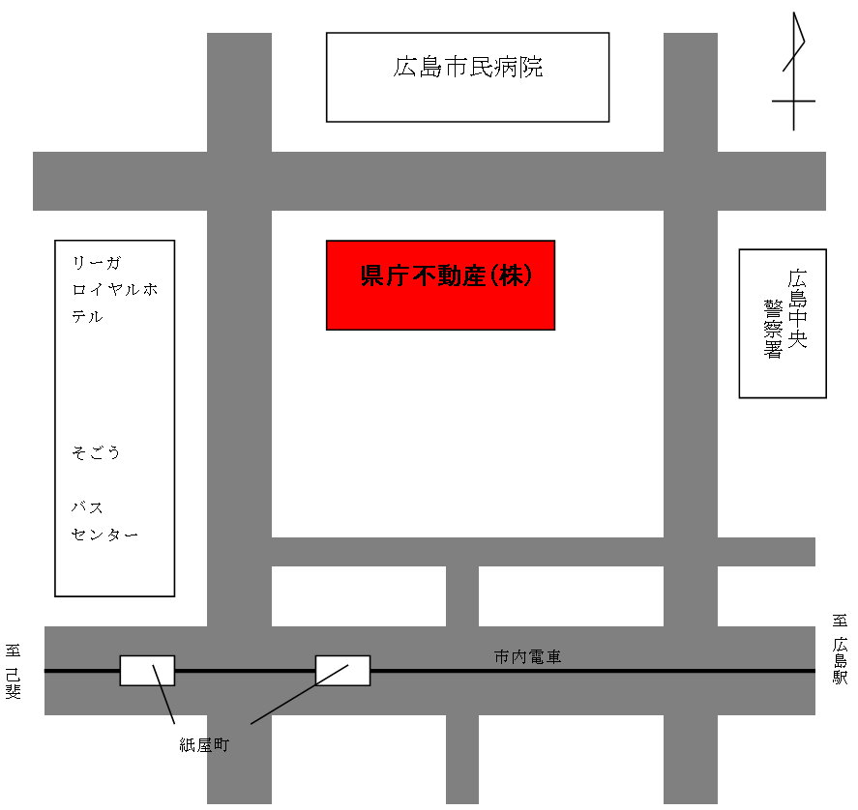
作成例

備 考
 | １ 主要道路及び目標となる建造物を記載すること。
 | ２ 事務所の位置は朱印して明瞭にすること。
 | ３ 従たる事務所のある場合は別に略図を添付すること。
 | ４ 自宅などの住宅の一部を事務所とする場合や、事務所がフロアーを独占して使用して
 |  | いないなどの場合は、事務所の間取図などの平面図も追加して添付してください。

事務所の写真
↓撮影年月日を太枠内に入力してください↓
（左側に自動的に反映されます）
事務所の写真

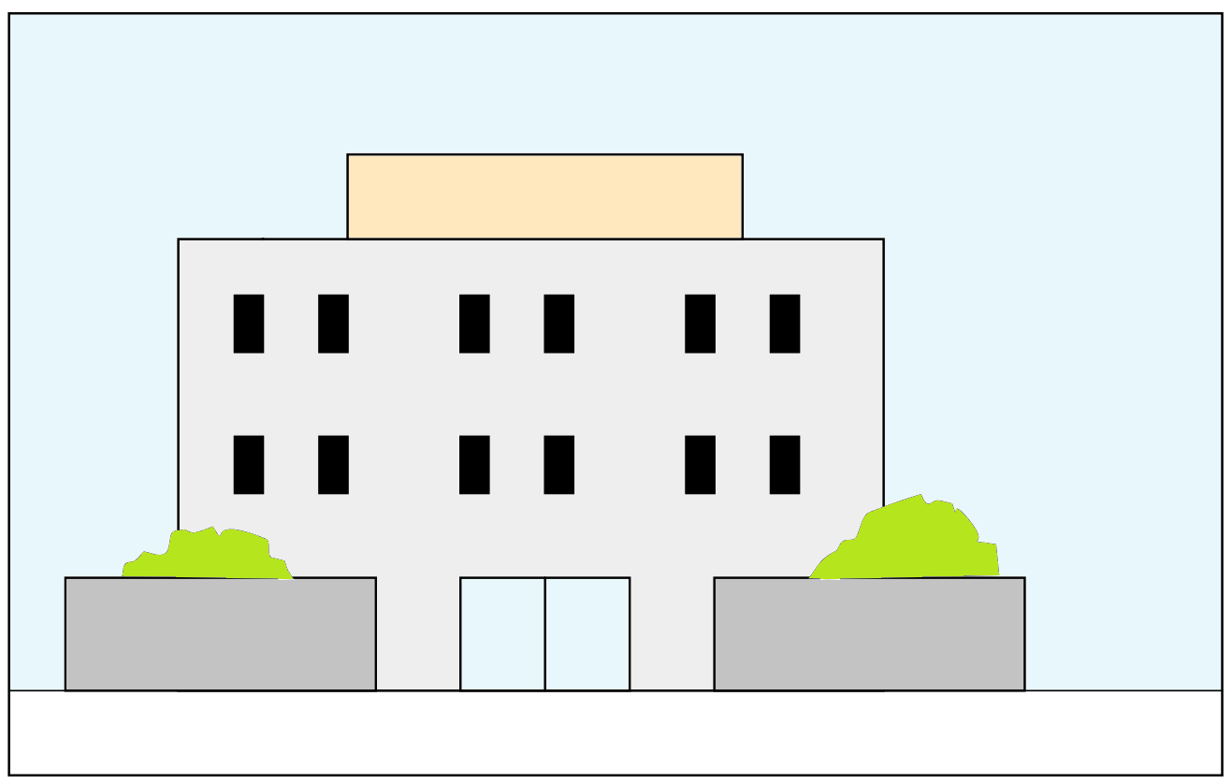
作成例
 | 事務所外部写真

業 者 看 板
看板が無い場合は
・会社名のある郵便受けの写真
・会社名のある入り口ドアの写真
を別途添付する

 |  | 撮影年月日 | 年 月 日 | 撮影年月日 | (記載例：令和４年１月1日、2022/4/1、R4.4.1)

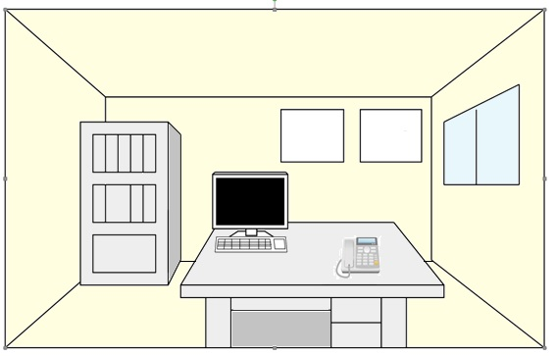

作成例
業者票・報酬額表の掲示状況が分かるように撮影すること
 | 事務所内部写真

業者票
報酬額表

固定電話の写真は必須

 |  | 撮影年月日 | 年 月 日 | 撮影年月日 | (記載例：令和４年１月1日、2022/4/1、R4.4.1)

事務所の写真 (2)
↓撮影年月日を太枠内に入力してください↓
（左側に自動的に反映されます）
事務所の写真

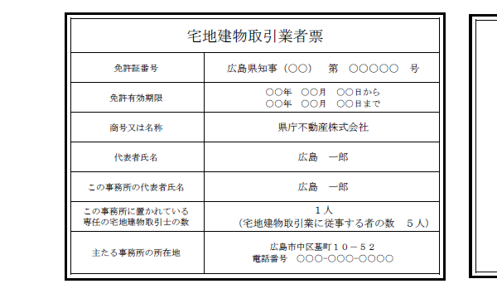
作成例
 | 宅地建物取引業法業者票 写真

文字が判読できる写真としてください

「この事務所の代表者氏名」は掲示する事務所の責任者（代表者又は政令使用人）の氏名を記載してください

主たる事務所の電話番号を記載してください

 |  | 撮影年月日 | 年 月 日 | 撮影年月日 | 西暦、和暦どちらでも入力可

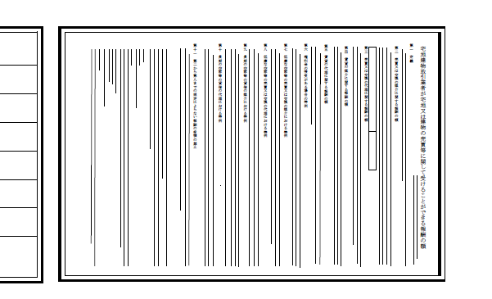
作成例

 | 報酬額表 写真
最新の報酬額表を掲示してください

文字が判読できる写真としてください

 |  | 撮影年月日 | 年 月 日 | 撮影年月日 | 西暦、和暦どちらでも入力可

